项目规划
reactMyXiu 项目计划
项目管理工具git https://github.com/fengxicai123456/src.git

项目分配： 见下图

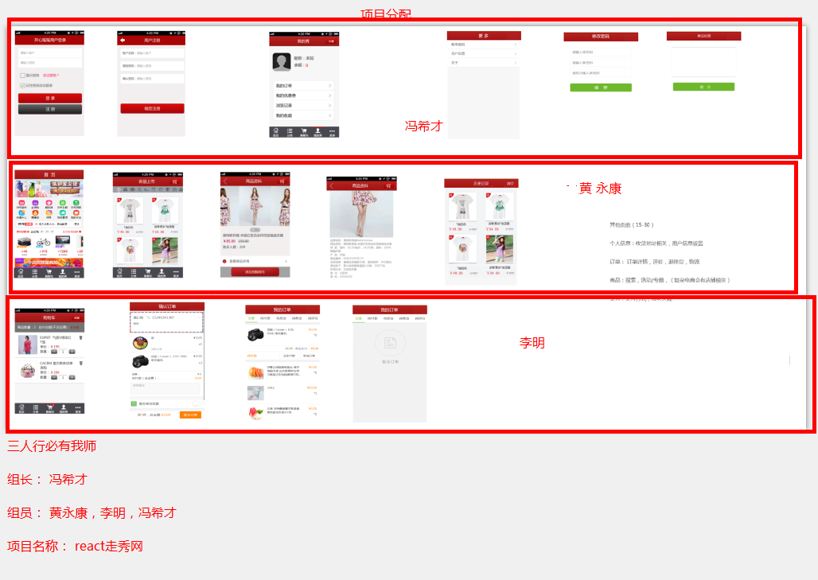

A组A项目规划
小组成员 | 项目职责 | 完成任务所需工作日
冯希才（组长） | 公用部分设计，项目管理，问题攻克 | 5
黄永康 | 商品模块（首页，列表，详情，浏览记录，收藏） | 5
冯希才 | 用户管理模块（登录注册、密码、用户中心，意见反馈） | 5
李明 | 订单模块 （购物车，确认订单，我的订单，订单详情） | 5
工作日1
组员 | 计划完成任务 | 实际完成任务 | 问题 | 解决方案
冯希才 |  |  | 网速感人
黄永康
李明

工作日2
组员 | 计划完成任务 | 实际完成任务 | 问题 | 解决方案
冯希才 | 完成页面公共部分，和我的秀页面 |  | 网速感人
黄永康
李明

工作日3
组员 | 计划完成任务 | 实际完成任务 | 问题 | 解决方案
冯希才 |  |  | 网速感人
黄永康
李明

工作日4
组员 | 计划完成任务 | 实际完成任务 | 问题 | 解决方案
冯希才 |  |  | 网速感人
黄永康
李明

